Sheet1
1.打开git终端
 | 右键选择【Git Bash Here】

 | 打开终端

2.git命令
 | 1）查看git版本命令（git --version）

 | 2）清屏操作，输入clear再按回车

 | 3）设置全局用户名（git config --global user.name "**"）

 | 4）设置全局邮箱（git config --global user.email "**"）

 | 5）初始化本地仓库
 | 定位到指定位置命令（cd 路径），或者直接在想定位的目录下面右键点击Git Bash Here

 | 将该路径作为本地仓库命令（git init）
 |  | 出现【Initialized empty Git repository in D:/git/GitResp/.git/】的提示说明设置仓库成功
 |  | 仓库路径中出现.git文件夹
 |  | 注意事项：.git文件夹中的文件夹和文件不要删除或修改

 | 6）查看路径下的文件命令（ll和ll -la）
 |  | ll -la查看可以隐藏文件及文件夹，
 |  | ll不能查看隐藏文件
 |  | -rw开头的为文件,drw开头的为文件夹

3.添加文件和上传文件（添加的文件会放入暂存区，需要上传命令才能将文件上传到git中）
 | 上传的文件必须放在仓库路径下
 | 必须手动添加并上传git才能管理到该文件

 | 1）仓库路径下新建一个文件

 | 2）添加文件（git add 文件名）

 | 3）上传文件（git commit -m "***" 文件名，-m "***"表示注释内容，可以不写）

4.查看工作区和暂存区的状态（git status）

 | 1)仓库中文件都已经被管理时的信息

 | 2）当有文件没有被管理时的信息

 | 将123test2.txt加入暂存区后再查看状态信息

 | 提交追加的文件

 | 如果有文件被修改并未提交

 | 将修改的的文件重新添加入暂存区，在查看状态

 | 将修改的文件提交再查看状态

5.查看log命令
 | 1）git log(信息包括索引，签名，提交日期和提交注释)
 | 最后一行是：时表示历史内容过多无法全部展示，按空格可以显示下一页内容，按B显示上一页内容
 | 到了尾页显示end，退出按Q

 | 2）git log --pretty=oneline(只显示索引和提交注释)

 | 3）git log --oneline(只显示索引前7位和提交注释)

 | 4）git reflog(HEAD@{*}括号里的数字为回退的步数)

6.reset回退和前进版本

 | 先创建一个文件，修改并提交3次

 | 1）回退命令git reset --hard **(**为索引值)
 | 使用hard移动指针的时候重置工作区和暂存区
 | git reset --hard **使用情况最多
 | 现在退回只有aaa内容的版本
 |  | 复制：终端中选中就会自动复制
 |  | 粘贴：选中复制的内容后右键点击paste即可粘贴

 | 回退完可以发现指针指向内容为aaa的版本

 | 打开文件内容只有aaa

 | 2）前进命令，与回退命令一样git reset --hard **(**为索引值)

 | 现在前进到ccc的版本

 | 2）回退命令git reset --mixed **(**为索引值)
 | 使用mixed移动指针的时候重置暂存区，工作区不受影响

 | 3）回退命令git reset --soft **(**为索引值)
 | 使用soft移动指针的时候，暂存区和工作区不受影响

7.找回本地库删除的文件
 | 1）先创建一个文件Test2.txt然后上传到本地库

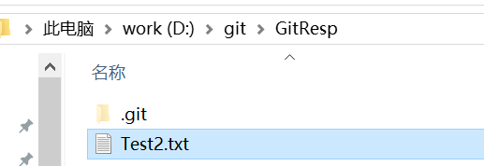

 | 2）删除刚才创建的Test2.txt（可以右键点击删除或者使用命令rm 文件名）

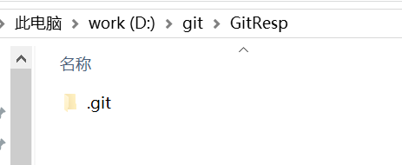

 | 并同步到暂存区和本地库
 | 同步删除的文件到也是使用git add 和git commit 命令
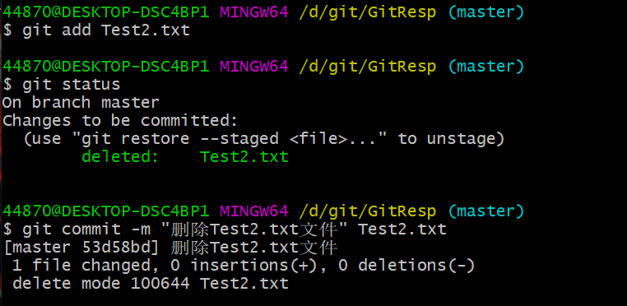

 | 3）找回被删除的文件使用命令git reset --hard **回到之前的索引即可

 | 工作区中被删除的文件也会自动复原（暂存区的文件也会同时复原）
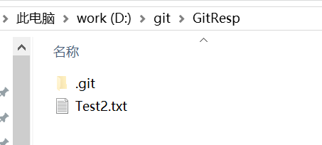

8.查看文件的改动
 | 先创建一个文件Test3.txt并输入内容然后上传到本地库
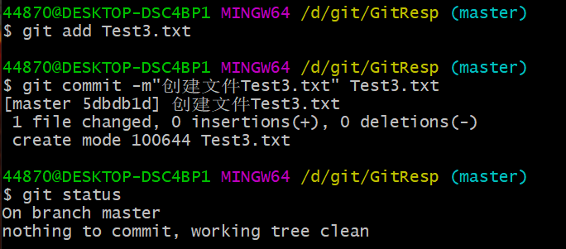

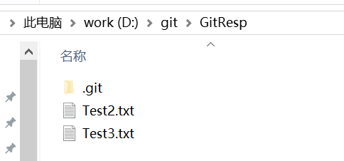

 | 1）比对更改文件内容（git diff 文件名）
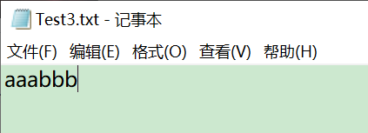

 | 此时还没有add，查看工作区与暂存区的文件不同

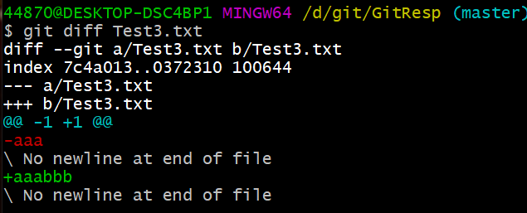

 | git 的文件比对方式是逐行比对，-aaa表示删除了内容为aaa的行，+aaabbb表示追加了内容为aaabbb的行

 | 将修改的文件提交到暂存区后，再次比对则不会显示信息

 | 2）多个文件比对（直接使用git diff即可，后面不用加文件名）

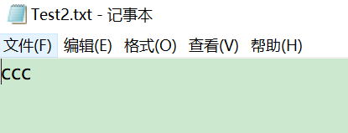
 | 修改Test2.txt的内容
 | 。

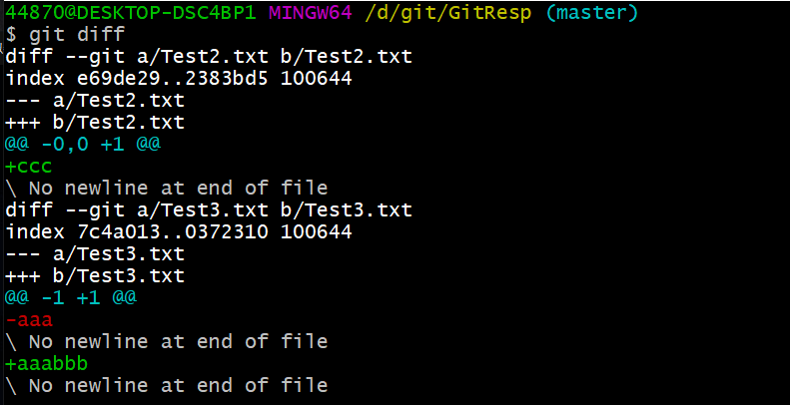

 | 3）比对暂存区和本地库的文件（先将文件添加到暂存区，使用命令 git diff 索引 文件名）

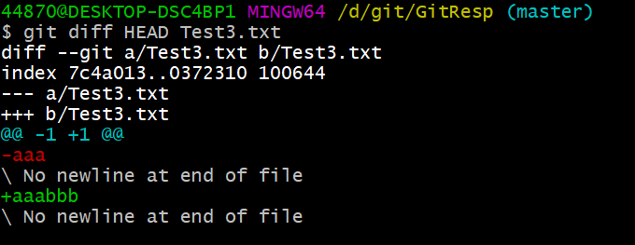

 | HEAD表示使用当前指针指向的索引

9.分支的查看，创建，切换

 | 1)查看分支git branch -v
 | *表示现在所在的分支，master是分支名，分支名后面是当前指针所指向的索引，索引后面是该索引上传时对应的注释
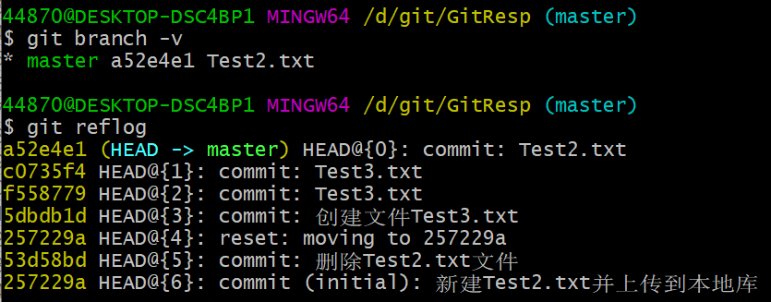

 | 2）创建分支git branch 分支名

 | 3）切换分支git checkout 分支名

 | *在branch01前面，表示当前所在分支为branch01

10.分支冲突解决
 | 1)改动分支对应的文件会发生变动

 | 修改Test2.txt的内容并上传，使两个分支的索引不同
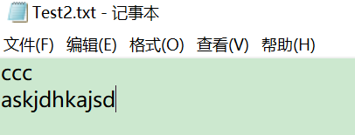

 | 再切换回master分支查看Test2.txt的内容

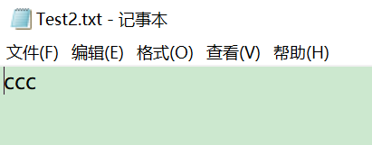

 | 2）不同分支内容冲突解决（合并两个分支时，同名文件内容不同就会产生冲突）

 | 修改master分钟只Test2.txt的内容并上传
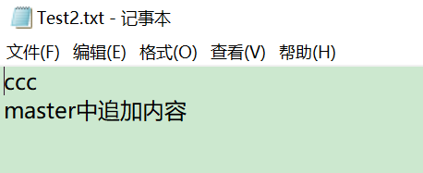

 | 终端中查看文件内容指令cat 文件名

 | 将branch01中的内容合并到master中，先切换到master分支再输入指令git merge 分支名

自动合并了两个分支的Test2.txt

两个分支的Test2.txt不同导致了文件冲突

 | Test2.txt的冲突内容
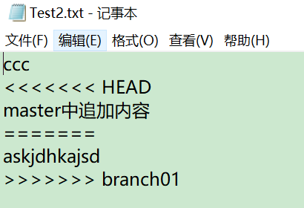

 | 冲突解决方法，修改Test2.txt中的内容，并重新提交到本地库即可

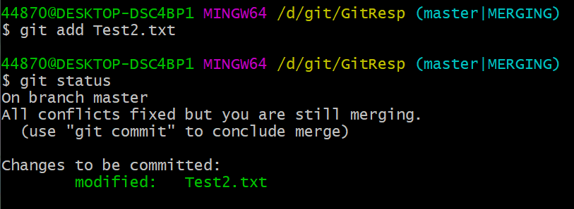

添加到暂存区后冲突解决，但是仍处于合并状态，提交到本地库后即可消除合并状态

 | 提交到本地库时指令不能带文件名
提交命令带文件名，操作报错
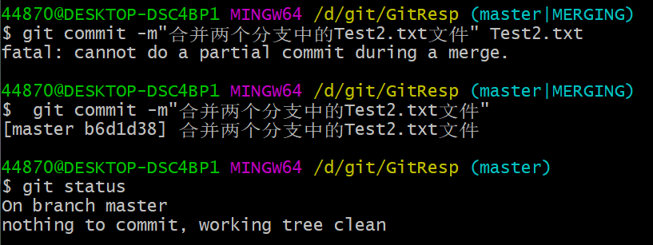

提交命令不带文件名，操作成功

提交成功后消除合并状态

Sheet2
GitHub学习

1.设置远程仓库

 | 设置远程库地址的别名作用是将远程地址保存在终端中，拉取代码时不用记住远程库地址，直接使用别名即可拉取代码。

 | 1）查看远程地址别名git remote -v

 | 没有信息显示表示未设置远程库地址别名

 | 2）设置远程地址别名

 | 现在github上创建一个远程仓库，仓库地址会自动生成 https://github.com/zhaoyueyu123/GitResp.git

 | 在终端中设置远程库地址别名，指令git remote add 别名 远程库地址

 | 别名设置成功，origin为地址https://github.com/zhaoyueyu123/GitResp.git的别名
 | fetch表示可以从远程库获取文件，push表示可以向远程库推送文件

 | 3）向远程库推送文件git push 别名 分支名

 |  | 向远程库推送文件时要先将本地文件添加到暂存区，并传到本地仓库

 | 输入完指令会跳出一个登录窗口，登录即可
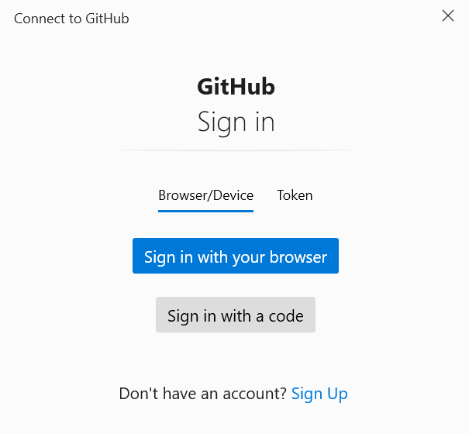

 | 推送成功后会显示以下信息

远程库创建了一个新的分支master，并将本地库master分支里的文件穿到了远程库的master分支中

2.github远程库克隆到本地

 | 新建一个本地库，在新的本地库路径中右键打开终端

 | 输入指令git clone 远程库地址（远程库地址直接在github上获取）
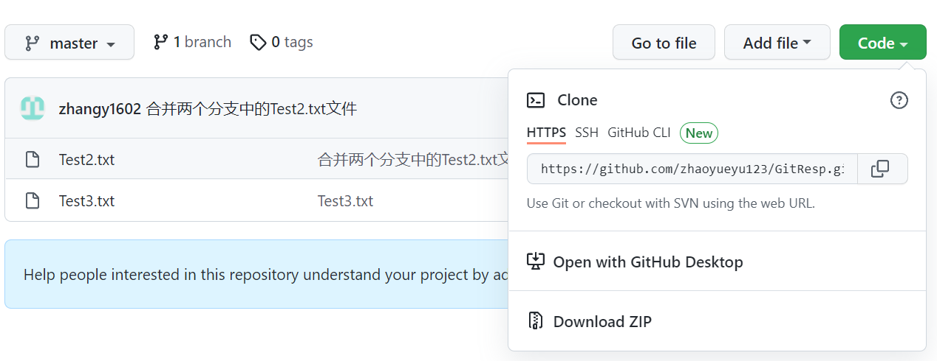

 | 克隆成功

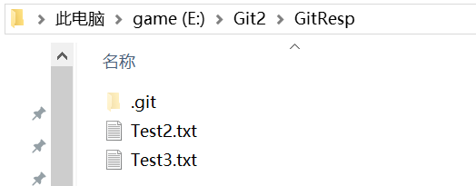

 | 在克隆的本地库中查看别名

 | 克隆完成后自动将远程库地址设置为别名origin

3.删除github缓存

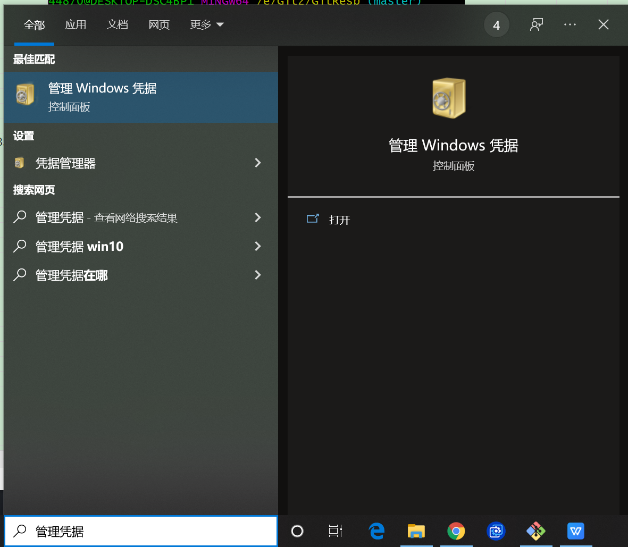

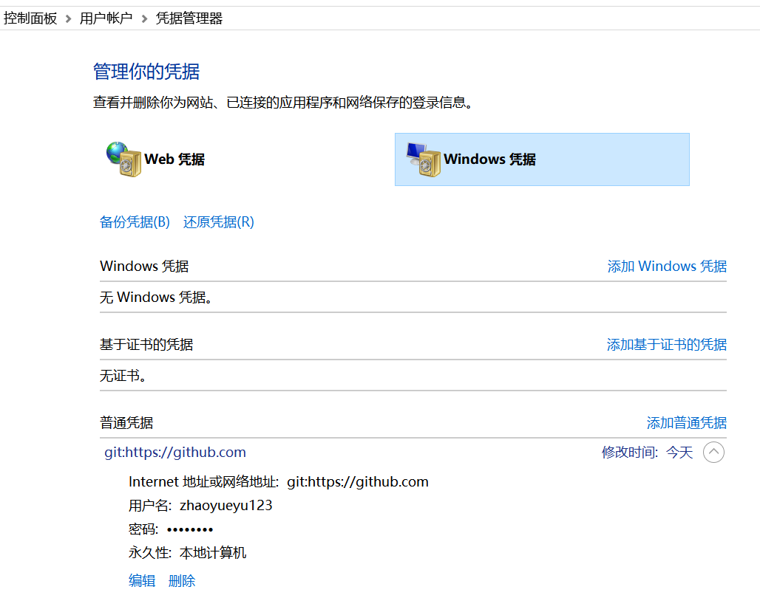

点击删除即可

4.邀请加入团队

 | 向别人的github仓库中push文件时必须加入别人的团队才可。
 | 未加入团队则会报错

 | 邀请步骤：1）必须先登入管理者的github账号
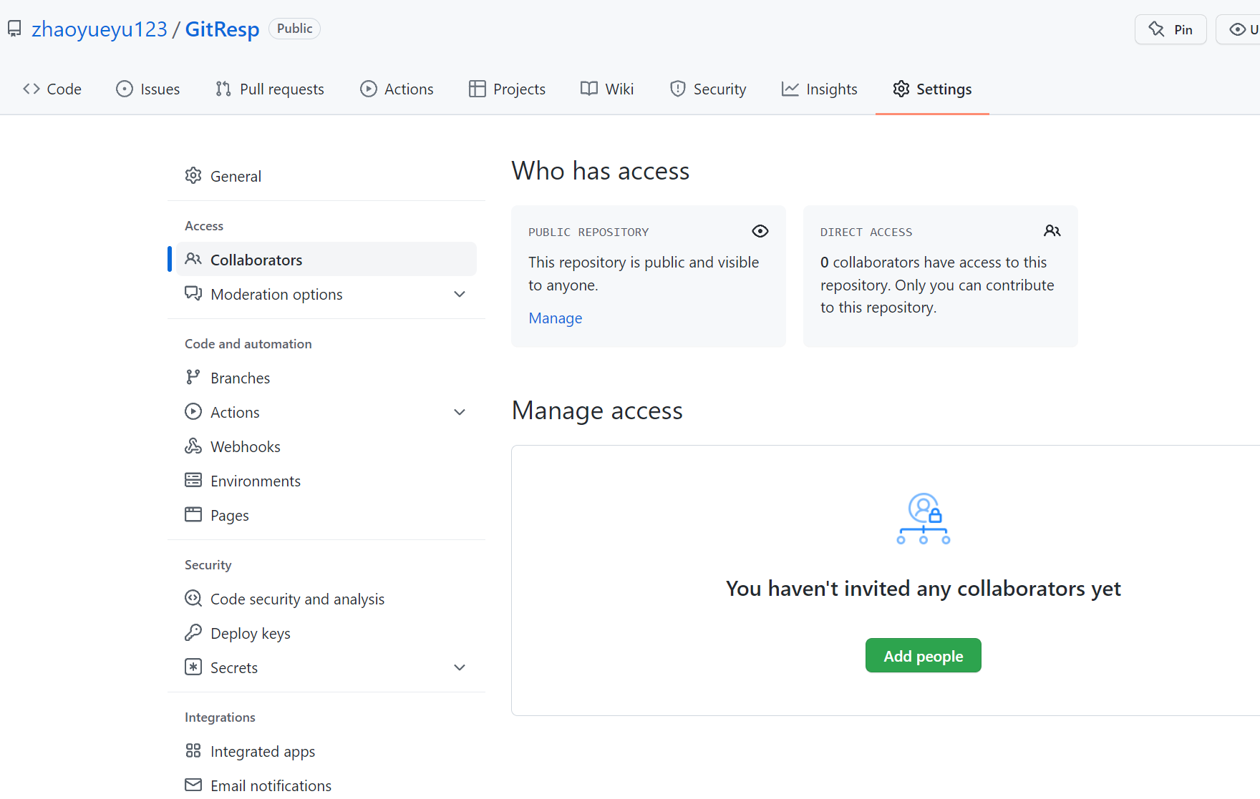

 | 弹出一下对话框，输入想要邀请的人即可

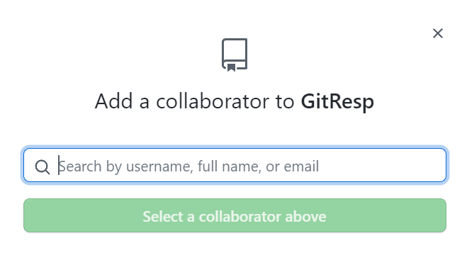

 | 点击pending Invite后面的图标复制出链接

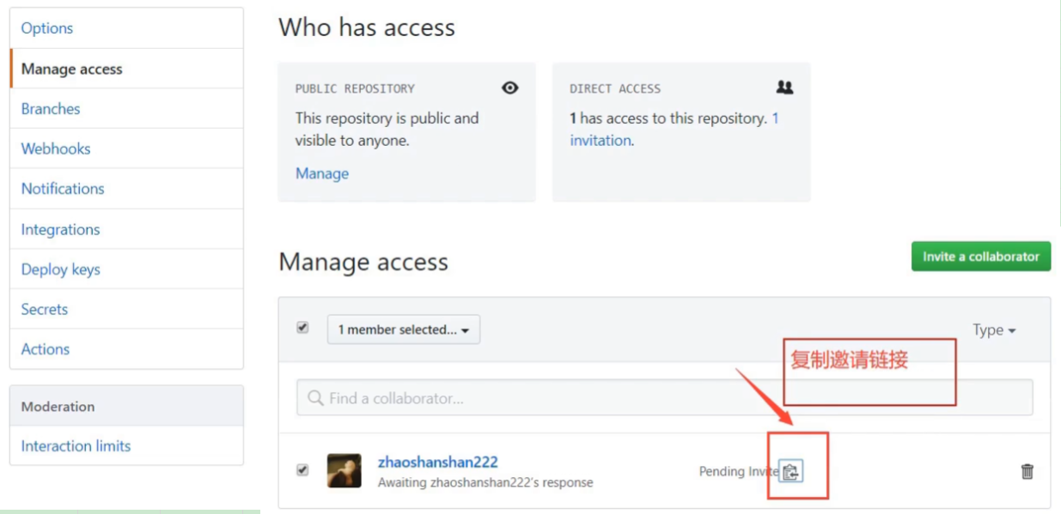

 | 2）登录被邀请人的github账号
 | 把邀请链接复制到网页地址栏，跳转到一下网页
 | 点击Accept invitation接受邀请即可加入团队

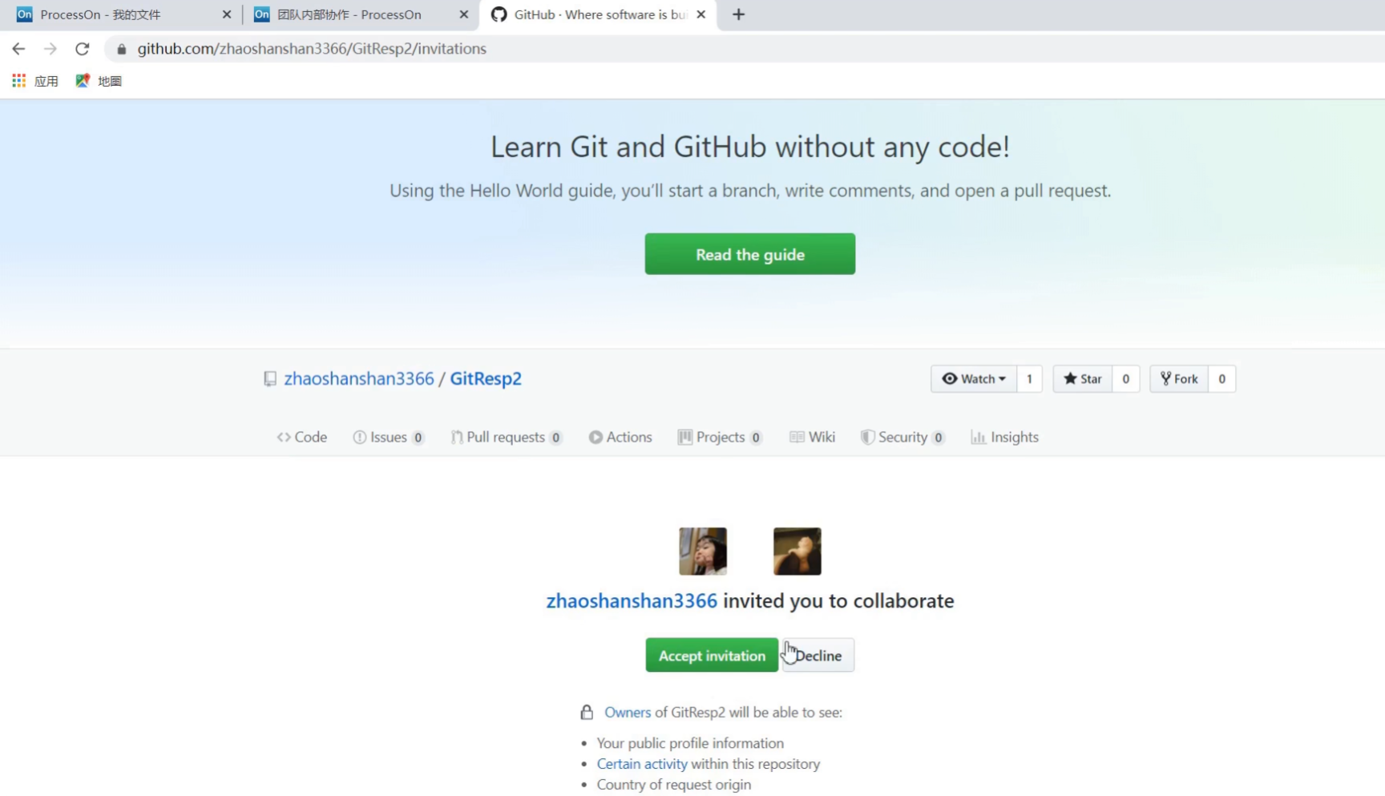

 | 3）被邀请者接受邀请后再次做push操作
 | 弹出一下对话框，输入被邀请者账号密码后
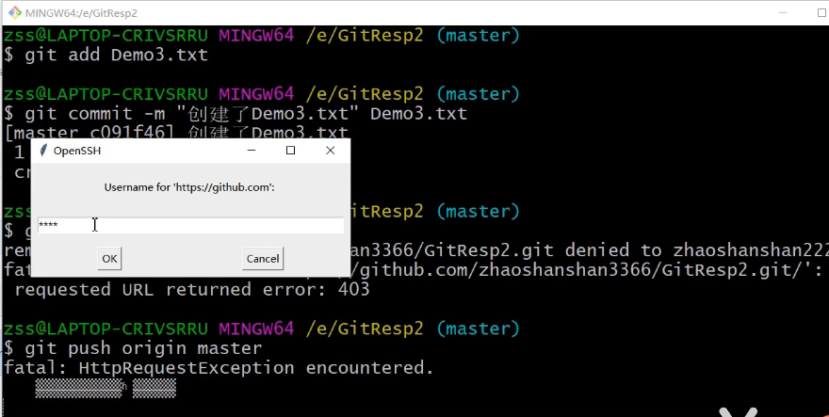

 | 即可向团队远程仓库成功提交文件
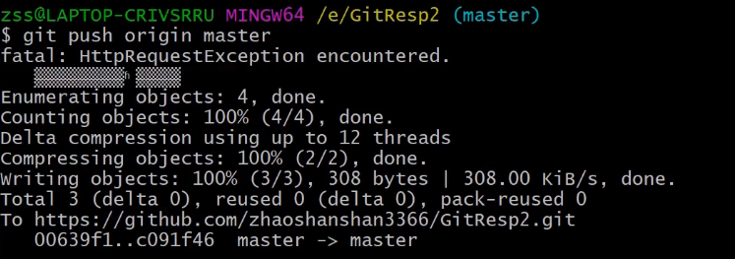

5.pull操作（pull相当于先进行fetch操作再进行merge操作）
 | 命令git pull 别名 分支名
 | 再抓取（fetch）操作执行后，只是将远程库的内容下载到本地，但是工作区中的文件并没有更新。
 | 需要进行合并（merge）操作，才能将文件同步到本地

